C式箱
C式箱 展開サイズ早わかり表

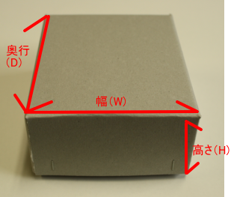
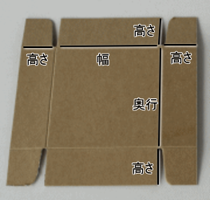

※蓋がすっぽりと被さる共蓋タイプでの作成です
※左の写真がステッチ止めした箱、右の写真が展開した状態の箱です。

 | の欄に数字をご入力ください（単位mm)

■あなたの箱の内寸(黄色の欄にご入力ください）
幅（W) |  | mm | ※幅と奥行が50㎜未満の場合は別途お見積りします。
奥行（D) |  | mm
高さ（H) |  | mm | ※高さは20㎜以上必要です。

■注文する箱の数 |  | 個

■納品の箱の形 | 選択してください

結果⇒ | ここに結果が表示されます

